fig1
1. Vols sans violence contre des personnes enregistrés, cumul annuel

Champ : France.
Sources : SSMSI, bases des crimes et délits enregistrés par la police et la gendarmerie.

 | Cumul annuel
2008 | 604,100
2009 | 609,600
2010 | 616,200
2011 | 640,600
2012 | 647,900
2013 | 685,700
2014 | 713,900
2015 | 704,400
2016 | 714,500
2017 | 719,700
2018 | 708,100
2019 | 728,600
2020 | 553,800
2021 | 583,800

fig2
2. Vols sans violence contre des personnes enregistrés, cumul trimestriel, série CVS-CJO* |  | Trimestre
 |  |  | Série CVS-CJO *
 | 2008 | 1 | 153,918
 |  | 2 | 150,510
 |  | 3 | 147,646
 |  | 4 | 150,855
 | 2009 | 1 | 151,564
 |  | 2 | 153,540
 |  | 3 | 154,683
 |  | 4 | 149,140
 | 2010 | 1 | 153,546
 |  | 2 | 152,659
 |  | 3 | 154,799
 |  | 4 | 154,635
 | 2011 | 1 | 158,977
 |  | 2 | 163,429
 |  | 3 | 158,186
 |  | 4 | 160,625
 | 2012 | 1 | 156,195
 |  | 2 | 159,467
 |  | 3 | 164,009
*Données corrigées des variations saisonnières et des effets de jours ouvrables (CVS-CJO), voir définitions. |  | 4 | 167,007
Champ : France. | 2013 | 1 | 166,936
Sources : SSMSI, bases des crimes et délits enregistrés par la police et la gendarmerie. |  | 2 | 166,123
 |  | 3 | 177,245
 |  | 4 | 174,910
 | 2014 | 1 | 179,315
 |  | 2 | 179,233
 |  | 3 | 176,517
 |  | 4 | 179,557
 | 2015 | 1 | 170,412
 |  | 2 | 178,054
 |  | 3 | 179,554
 |  | 4 | 176,076
 | 2016 | 1 | 174,847
 |  | 2 | 179,581
 |  | 3 | 181,717
 |  | 4 | 182,609
 | 2017 | 1 | 182,283
 |  | 2 | 183,385
 |  | 3 | 179,913
 |  | 4 | 179,363
 | 2018 | 1 | 171,057
 |  | 2 | 175,373
 |  | 3 | 185,082
 |  | 4 | 179,414
 | 2019 | 1 | 183,733
 |  | 2 | 182,199
 |  | 3 | 183,250
 |  | 4 | 185,001
 | 2020 | 1 | 159,964
 |  | 2 | 95,891
 |  | 3 | 166,856
 |  | 4 | 134,063
 | 2021 | 1 | 134,711
 |  | 2 | 133,341
 |  | 3 | 155,401
 |  | 4 | 163,838

Vols sans violence contre des personnes: série brute
 | 1 | 1

fig3
3. Vols sans violence contre des personnes enregistrés : évolution annuelle des trois composantes (en %)

Champ : France.
Sources : SSMSI, bases des crimes et délits enregistrés par la police et la gendarmerie.

 | Vols à la tire | Autres vols simples contre des particuliers dans des locaux privés | Autres vols simples contre des particuliers dans des locaux ou lieux publics
2017 | --1 | 0 | +1
2018 | +4 | --3 | --3
2019 | +13 | --1 | +1
2020 | -29 | -10 | -29
2021 | +6 | +2 | +7

fig4
4. Répartition des vols sans violence contre des personnes enregistrés en 2021
(en % du nombre de victimes entendues)

Champ : France.
Source : SSMSI, base des crimes et délits enregistrés par la police et la gendarmerie en 2021.

 | 2021
Vols à la tire | 125,821
Autres vols simples contre des particuliers dans des locaux privés | 178,289
Autres vols simples contre des particuliers dans des locaux ou lieux publics | 279,658

fig6
6. Nombre de vols sans violence contre des personnes pour 1 000 habitants par département de commission en 2021
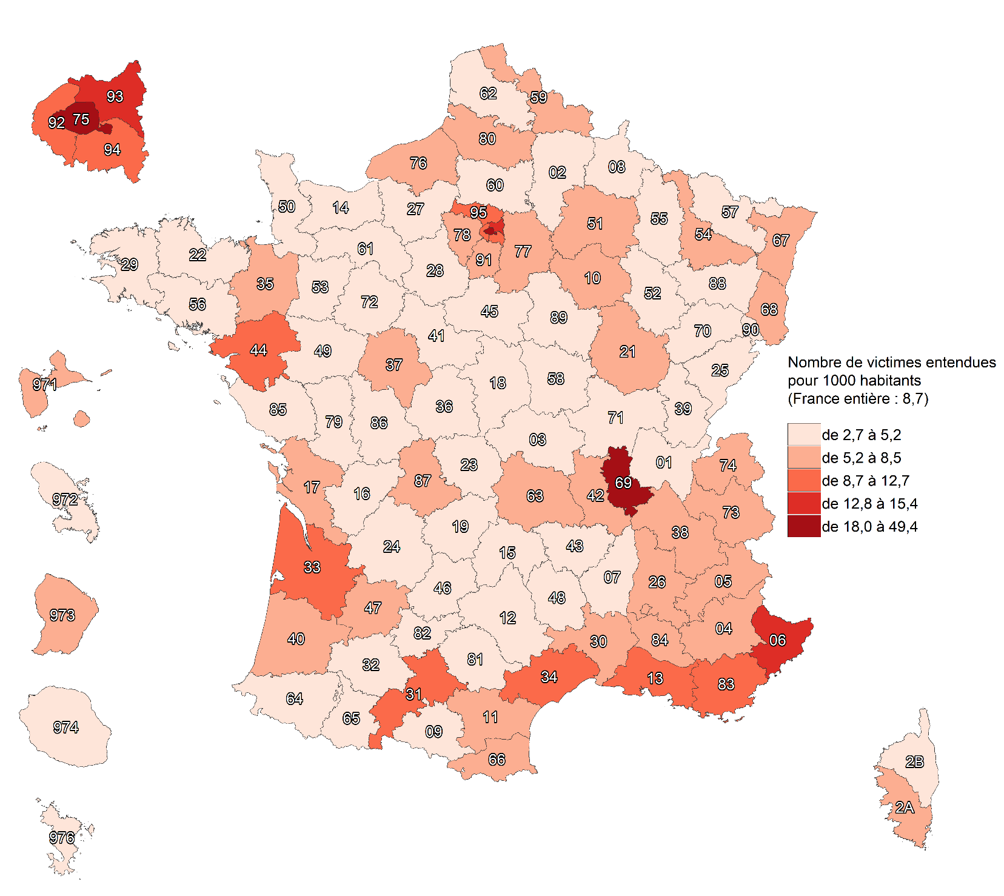

Champ : France.
Sources : SSMSI, base des crimes et délits enregistrés par la police et la gendarmerie ; Insee, recensement de la population 2018.

fig7
7. Évolution du nombre de vols sans violence contre des personnes par département de commission, entre 2020 et 2021

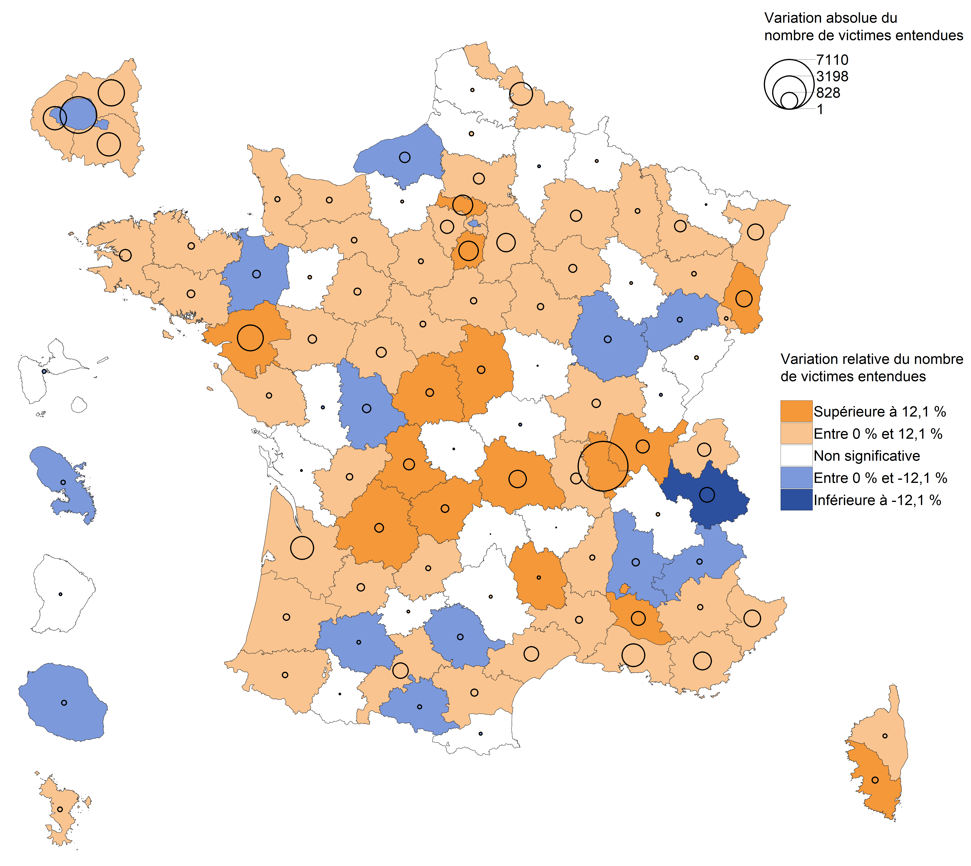

Champ : France métropolitaine.
Note de lecture : en 2020, les vols sans violence contre des personnes ont fortement diminué sur l'ensemble des départements par rapport à 2019
(baisses dites "significatives", voir Sources et Méthodes pour davantage d'informations).
Source : SSMSI, base des crimes et délits enregistrés par la police et la gendarmerie.

fig8
8. Part des individus victimes de vols sans violence contre les personnes sans armes pour 1 000 habitants de même sexe et âge en 2021

Champ : France.
Lecture : Sur 1 000 personnes âgées de 25 à 29 ans, 16 ont été enregistrées par les forces de sécurité comme victimes de vols sans violence contre les personnes en 2021
Sources : SSMSI, base des victimes de crimes et délits enregistrés par la police et la gendarmerie ; Insee, estimations de population 2021.

 |  | Taux de victimation en ‰
 |  | Hommes | Femmes | Ensemble
 | 0 à 1 ans | 0.4096 | 0.4002 | 0.4050
 | 2 à 4 ans | 0.0168 | 0.0203 | 0.0185
 | 5 à 9 ans | 0.0477 | 0.0327 | 0.0404
 | 10 à 14 ans | 1.6865 | 1.1660 | 1.4324
 | 15 à 17 ans | 6.0670 | 4.6820 | 5.3928
 | 18 à 19 ans | 15.5647 | 15.6702 | 15.6159
 | 20 à 24 ans | 16.3456 | 18.1731 | 17.2416
 | 25 à 29 ans | 15.5442 | 16.2289 | 15.8891
 | 30 à 34 ans | 13.0879 | 12.6742 | 12.8757
 | 35 à 39 ans | 11.3030 | 11.0344 | 11.1649
 | 40 à 44 ans | 10.8761 | 10.6214 | 10.7463
 | 45 à 49 ans | 9.8544 | 9.7120 | 9.7825
 | 50 à 54 ans | 9.1027 | 8.6139 | 8.8544
 | 55 à 59 ans | 8.1599 | 7.6386 | 7.8922
 | 60 à 64 ans | 7.6852 | 6.8514 | 7.2494
 | 65 à 69 ans | 7.2716 | 6.7533 | 6.9961
 | 70 à 74 ans | 7.2887 | 7.1901 | 7.2357
 | 75 ans et plus | 7.9848 | 7.3416 | 7.5925

fig9
9. Nationalité des personnes victimes de vols sans violence contre des personnes en 2021

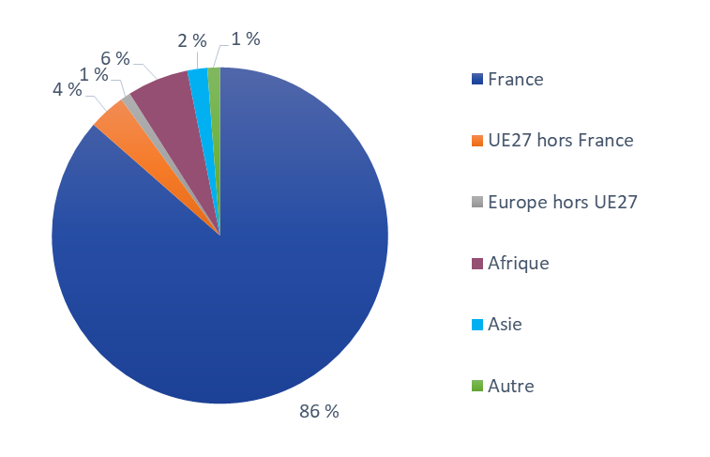

Champ : France.
Lecture : 86 % des personnes victimes de vols sans violence contre des personnes ont une nationalité française.
Source : SSMSI, base des victimes de crimes et délits enregistrés par la police et la gendarmerie.

France | UE27 hors France | Europe hors UE27 | Afrique | Asie | Autre
86% | 4% | 1% | 6% | 2% | 1%

fig11
11. Nationalité des personnes mises en cause pour des vols sans violence contre des personnes en 2021

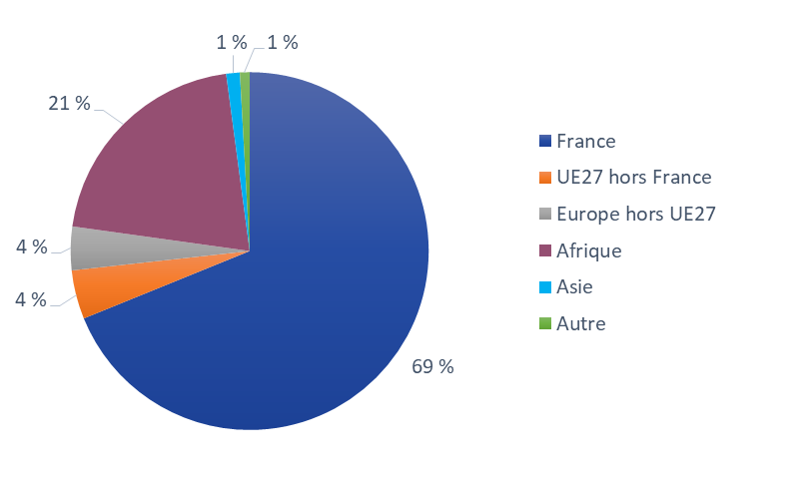

Champ : France.
Lecture : 69% des personnes mises en cause par la police ou la gendarmerie en 2021 pour des vols sans violence contre des personnes ont une nationalité française.
Source : SSMSI, base des mis en cause pour crimes ou délits enregistrés par la police et la gendarmerie.

 | Unités | % | % | % | % | % | %
 | Noms | France | UE27 hors France | Europe hors UE27 | Afrique | Asie | Autre
 | 69% | 4% | 4% | 21% | 1% | 1%

